Sheet1
 |  |  | 实验分析报告

实验名称： | My test 9 |  |  |  |  |  | 耗时：

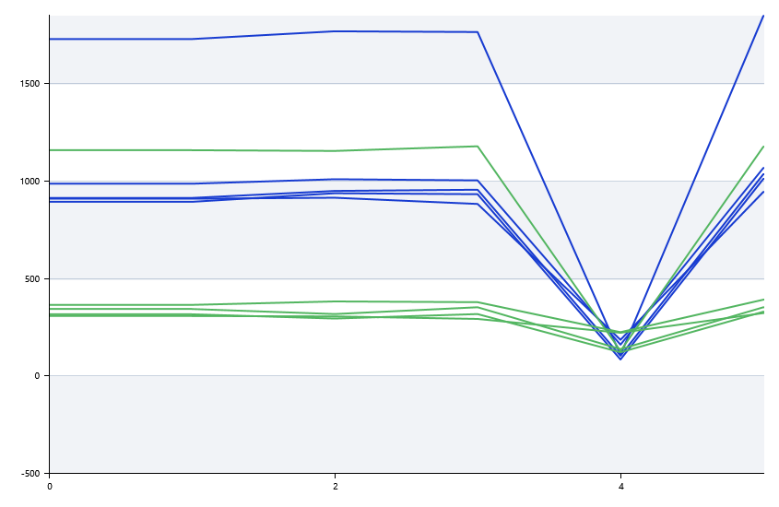

A | 1 | 2 | 3 | 4 | 5 | 6 | 7 | 8
FAM： | 0 | 0 | 0 | 0
VIC： | 0 | 0 | 0 | 0
ROX： | 0 | 0 | 0 | 0
： | 0 | 0 | 0 | 0

B | 1 | 2 | 3 | 4 | 5 | 6 | 7 | 8
FAM： | 0 | 0 | 0 | 0
VIC： | 0 | 0 | 0 | 0
ROX： | 0 | 0 | 0 | 0
： | 0 | 0 | 0 | 0

 | 74.9
 | 10
 | 89.1 |  |  |  |  | 日 期：
 | 10
 | 77.4 |  |  |  |  | 操 作 人：
 | 10
 | 0
 | 0
 | 79.3
 | 10
 | 8

 |  |  |  |  |  |  | 3/17/19

